propagacion del error
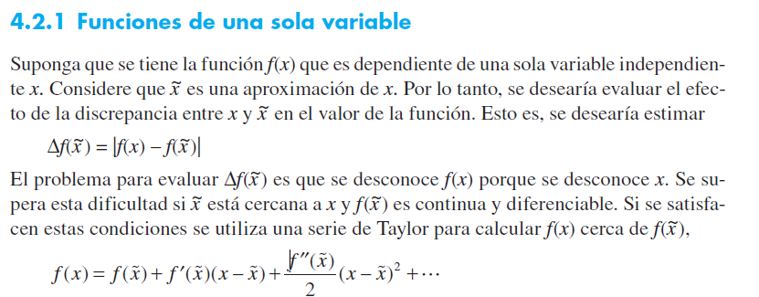
PROPAGACIÓN DEL ERROR

ejemplo varias variables
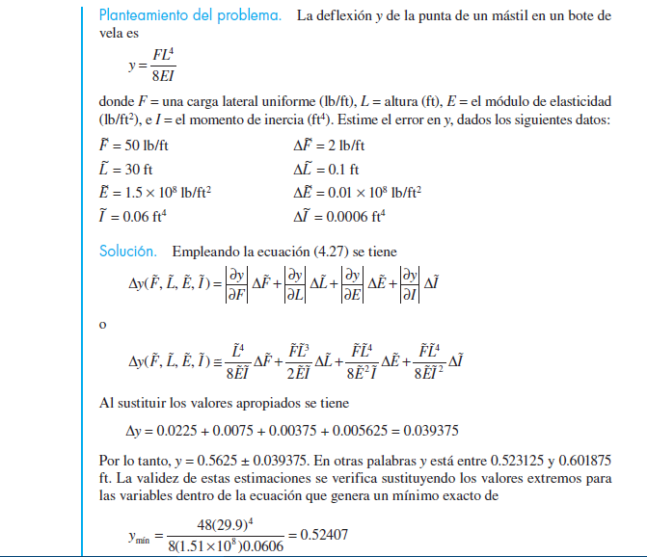

DATOS DE ENTRADA
F= | 50 |  | EF | 2
L= | 30 |  | EL | 0.1
E= | 150000000 |  | EE | 1000000
I= | 0.06 |  | EI | 0.0006

1. encontrar las derivadas

 | = | 0.0225

 | = | 0.0075

 | = | 0.00375

 | = | 0.005625

 |  | 0.039375

y= | 0.5625

